订单数量
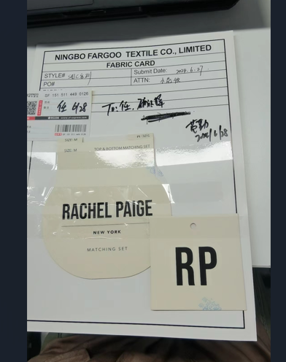
商店 | TJX & MARSHALLS | 工厂： |  | 数量： | 1808 | 货期： | 2024-07-10 |  | 制单： |  | 2024-04-29
订单PO# | 006315 | 款号 | SAJC003TJ |  |  | 面料：
尺码搭配 |  | 颜色英文 | 客款号 | XS | S | M | L | XL |  | 尺码配比 | 总计
颜色
主身色 | 印花编号
米黄色 | 11-0606 TCX | PRISTINE | SAJC003TJ-PR | 226 | 452 | 452 | 452 | 226 |  | 1-2-2-2-1 | 1808
总计 |  |  |  |  |  |  |  |  |  | 总合计 | 3616

主吊牌3616个
衣架挂卡看上面尺码变化，等图过来再做

